Defect Reporting
Name | Jianfaghna Rulvy Haqi
Task | Final Project GrowiaShop
Test Suite Name | GrowiaShop

Defect ID | Defect Title | Test Case | Defect Description | Priority | Severity | Replication Step / Step to Reproduce | Expected Result | Actual Result | EVIDENCE
BUG_cart_04 | Icon qty pada keranjang tidak terupdate setelah produk ditambahkan | TC_cart_04 | Saat buyer sudah menambahkan produk ke keranjang, tombol "Tambah ke Keranjang" ikon qty tidak berubah tidak merespons meskipun produk sudah masuk ke keranjang | low | Moderate | 1. Login sebagai Buyer 2. Buka halaman produk 3. Klik tombol "Tambah ke Keranjang" 4. Periksa ikon keranjang di header | 1. Ikon keranjang menunjukkan angka "1" setelah satu produk ditambahkan 2. Jika tambah lagi, ikon bertambah jadi "2", "3", dst sesuai jumlah. | Ikon keranjang tidak berubah | 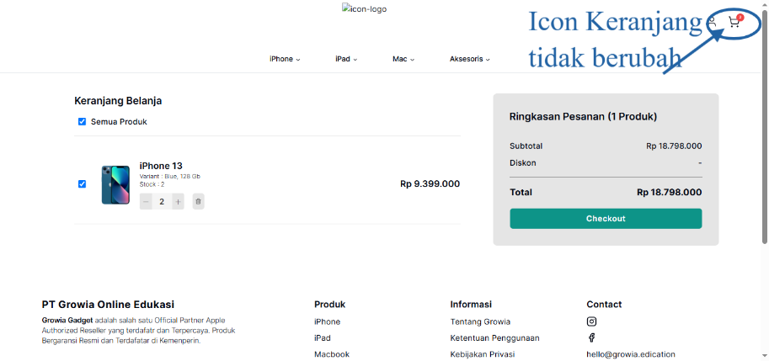
BUG_buy_01 | Tombol “Beli Sekarang” tidak merespons dan gagal mengarahkan ke Checkout | TC_buy_01 | Saat buyer menekan tombol "beli sekarang" pada produk, aplikasi tidak merespons dan tidak masuk ke halaman Checkout. | High | Critical | 1. Login sebagai Buyer 2. Buka halaman produk 3. Pilih salah satu produk 4. Klik tombol "Beli Sekarang" | Aplikasi mengarahkan si User ke halaman Checkout | tombol tidak merespon | 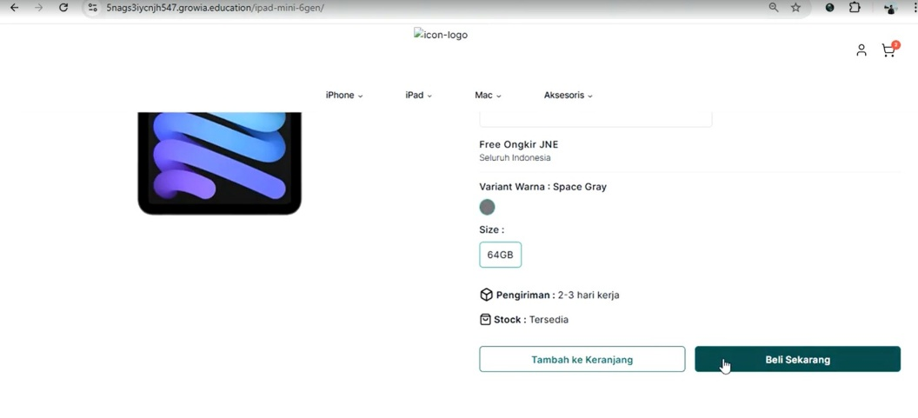
BUG_cart_06 | Gagal menghapus produk dari cart saat offline | TC_cart_06 | Saat koneksi internet dimatikan, produk yang dihapus dari shopping cart tidak terhapus dan tidak muncul pesan error | High | Major | 1. Login sebagai Buyer 2. Tambahkan produk ke keranjang 3. Putuskan koneksi internet 4. Buka keranjang 5. Klik tombol delete produk | Tampil pesan “Gagal menghapus produk. Coba lagi.” dan produk tetap ada di cart | Tidak sesuai: Tidak ada pesan error, dan produk tetap ada di cart | 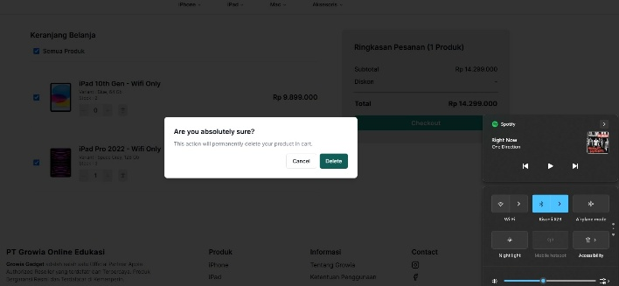
BUG_checkout_01 | Checkout tetap berjalan meskipun quantity produk melebihi stok tersedia | TC_checkout_04 | Saat Buyer menambahkan quantity produk melebihi stok, sistem tetap melanjutkan Checkout. | High | Critical | 1. Login sebagai Buyer 2. Tambahkan produk ke keranjang 3. Tambah quantity hingga melebihi stok 4. Checkout | Sistem menolak checkout dan menampilkan error “Jumlah melebihi stok” | Tidak sesuai: Checkout tetap berjalan meski melebihi stok
BUG_checkout_02 | Checkout dengan stok minimum tidak dicegah | TC_checkout_05 | User bisa checkout meski jumlah stok di bawah minimum | High | Major | 1. Pilih produk dengan stok < jumlah minimal 2. Klik Checkout | Error “Jumlah kurang dari stok” dan tidak lanjut | Tidak sesuai: Tetap bisa checkout meski stok kurang dari batas minimum | 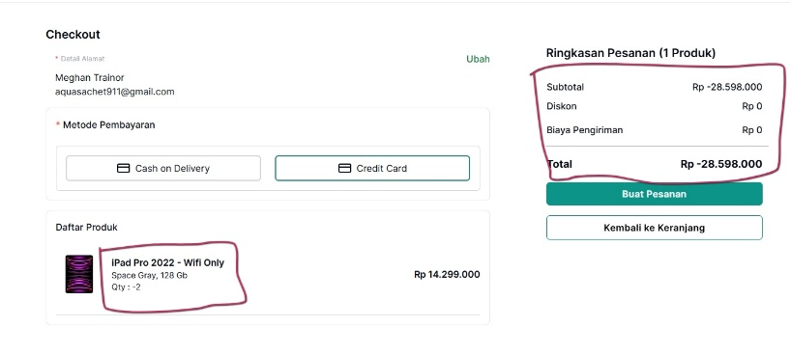
BUG_address_04 | Tombol Batal tidak bisa diklik | TC_address_04 | Pada form pengiriman, tombol Batal tidak berfungsi dan data tidak jadi terganti | Medium | Major | 1. Masuk ke halaman form alamat 2. Isi semua kolom 3. Klik Batal | Halaman kembali atau perubahan dibatalkan, data tidak jadi terganti | Data tetap terganti meskipun klik “Batal” | 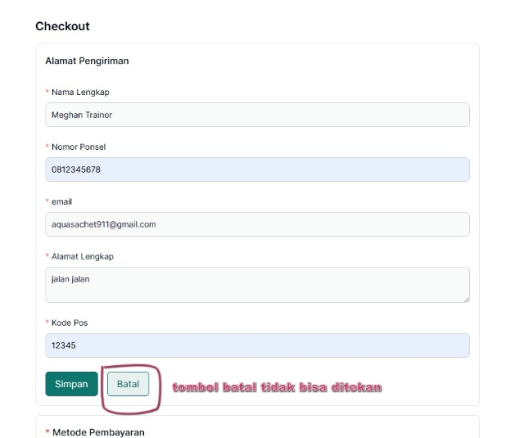
BUG_COD_03 | Gagal redirect ke detail pesanan | TC_COD_03 | Setelah popup pesanan berhasil, tombol "Lihat Detail Pesanan" tidak mengarah ke halaman detail | Medium | Major | 1. Buat pesanan 2. Tampil popup “Pesanan berhasil” 3. Klik “Lihat Detail Pesanan” | Redirect ke halaman detail pesanan | Tidak sesuai: Tidak ada redirect, tetap di halaman popup | 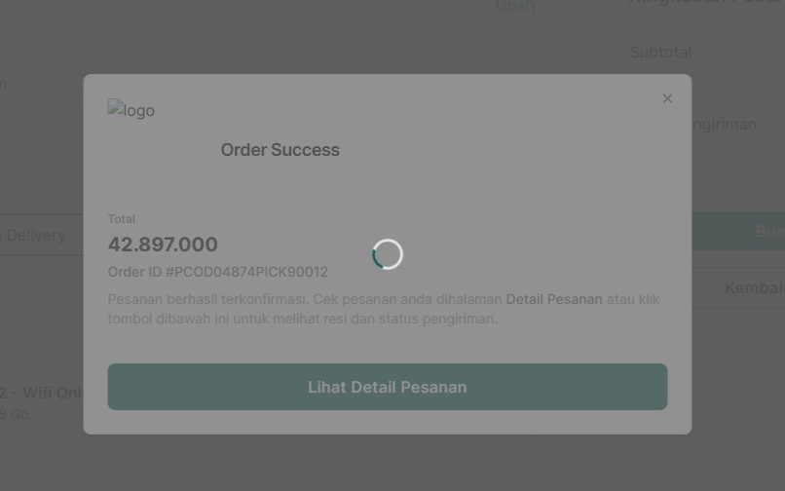
BUG_COD_05 | Produk masih muncul di cart setelah pemesanan | TC_COD_05 | Produk yang dipesan masih muncul di shopping cart setelah transaksi selesai | Medium | Major | 1. Buat pesanan 2. Tampil popup berhasil 3. Cek shopping cart | Produk hilang dari cart | Tidak sesuai: Produk tetap ada di cart meskipun sudah dipesan | 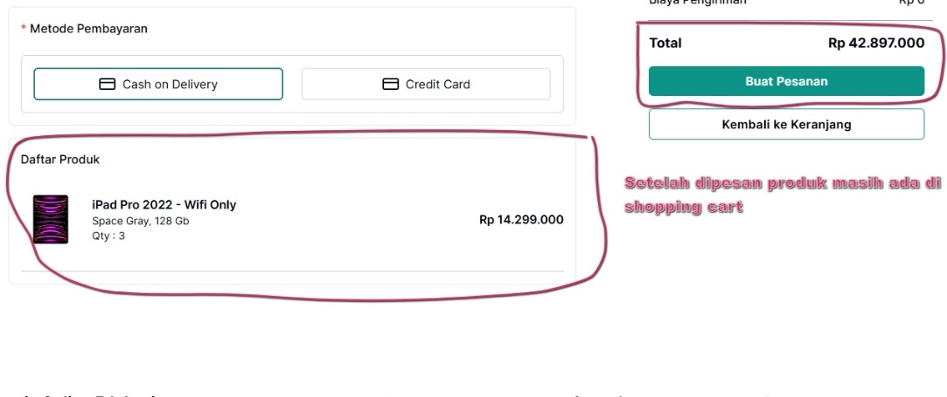
BUG_CC_02 | Gagal redirect setelah “Pesanan Berhasil” | TC_CC_02 | Setelah mengisi data kartu kredit dan klik “Buat Pesanan”, muncul popup “Pesanan Berhasil” tapi tidak redirect ke halaman detail pesanan | Medium | Major | 1. Masukkan data kartu kredit 2. Klik “Buat Pesanan” | Tampil popup dan redirect ke halaman detail pesanan | Tidak sesuai: Muncul popup tapi tidak ada redirect | 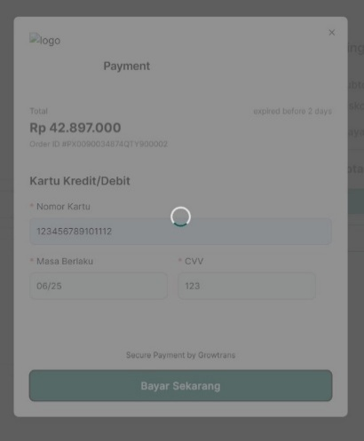
BUG_order_04 | Riwayat pesanan tidak muncul | TC_order_04 | Setelah klik "Pesanan Saya", seluruh pesanan yang seharusnya tercatat tidak muncul | High | Major | 1. Login sebagai Buyer 2. Klik dropdown “Pesanan Saya” | Semua pesanan yang sukses tercantum di daftar | Tidak sesuai: Pesanan tidak muncul sama sekali
BUG_newaddrs_05 | Tombol batal tidak mengembalikan alamat awal | TC_newaddrs_05 | Tombol “Batal” pada form pengubahan alamat tidak mengembalikan data sebelumnya, data nama dan kode pos tetap terganti | High | Major | 1. Login sebagai Buyer 2. Masuk ke Alamat Saya 3. Klik Ubah Alamat 4. Ubah data alamat 5. Klik tombol Batal | Sistem membatalkan perubahan, alamat lama tetap tersimpan | Tidak sesuai: Data tetap terganti meskipun klik “Batal” | 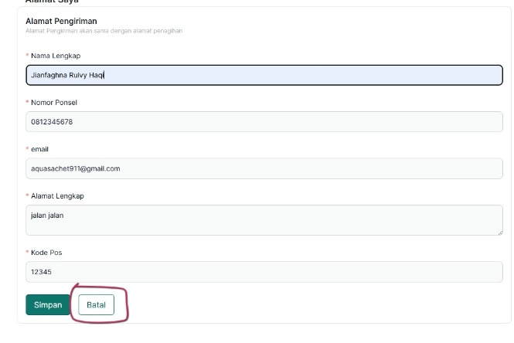 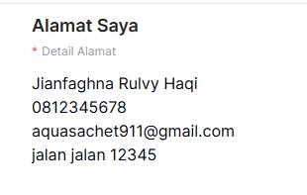
BUG_stock_03 | Stok bisa negatif | admin_stock_03 | Admin bisa menyimpan stok negatif (misal: -2) dan tetap muncul popup berhasil | High | Major | 1. Login admin 2. Masukkan quantity -2 pada produk 3. Klik Simpan | Tampil error “Stok minimal 0” | Tidak sesuai: Tetap disimpan walaupun stok negatif | 